상품제안서
에코라이프 노블레스 대나무 부채 사슴캐릭터 접이식 부채 | 상품코드: F26675

 |  |  |  |  |  |  | 02-412-0044 | www.easy1.co.kr
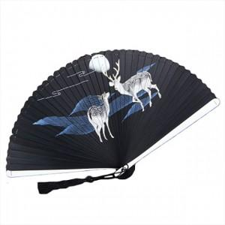

【상세/제작정보】 | 스티커 별도문의

【인쇄/포장옵션】 | / 포장불가능

【공급단가】 | 수량 | 40~ | 120~ | 400~ | 1,000~ | 2,000~
*VAT별도 | 단가 | 16,000원 | 15,740원 | 15,360원 | 14,970원 | 14,720원

【상품 URL】 | https://dev.easy1.co.kr:443/src/goods_detail.php?gdno=26675

